1° Accueil
IDEE action PRODUCTION D’ENERGIES RENOUVELABLES – Réseaux de chaleur et chaudières biomasse – (FEDER 2021/2027)
Chaufferie biomasse, création et extension des réseaux de chaleur issus de la biomasse (FEDER 21-27)
 | 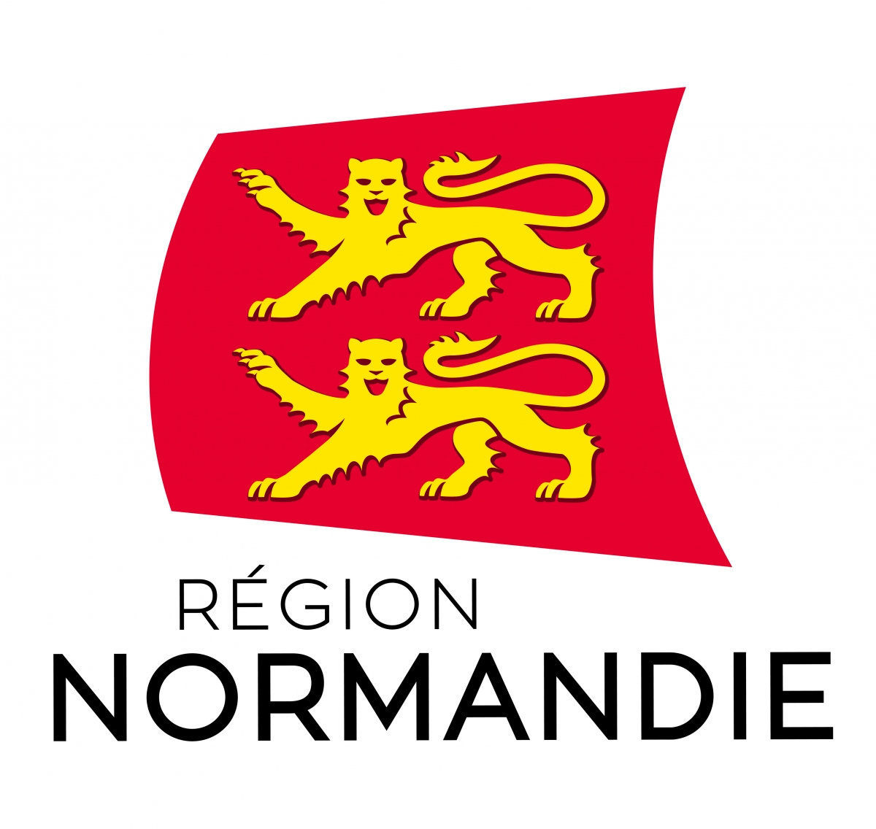 | 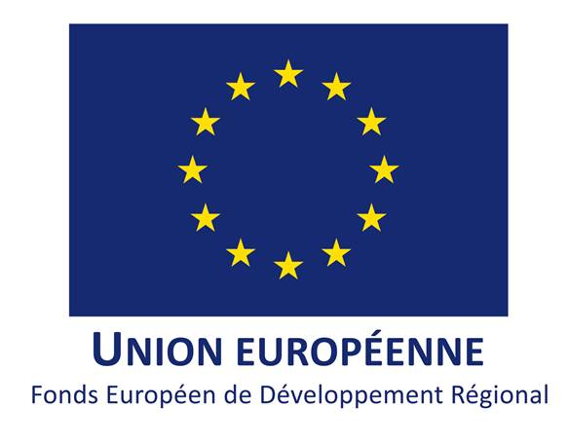
 | Pour déposer une demande d'aide FEDER pour votre projet en injection il est nécessaire de : 1° Vous rendre sur la fiche du guide des aides et vérifier l'éligibilité de votre projet 2° Télécharger ce tableur et le compléter 3° Télécharger les modèles d'attestations et les compléter 4° Faire votre dépôt de dossier sur le téléservice en ligne et y joindre ce tableur et les attestations complétées. Ce formulaire est à compléter pour toute demande d'aide à l'investissement dans une chaufferie bois ou un réseau de chaleur. Seules les cases colorées en vert sont à remplir. La demande d’aide doit intervenir avant la signature du premier devis, elle est matérialisée soit par un dépôt sur le téléservice soit par l’envoi d’une lettre d'intention. La période de réalisation s’étale de la date de dépôt du dossier à la date de fin des travaux. La première injection doit être comprise dans la période de réalisation. La période d’éligibilité des dépenses s’étale de la date de dépôt du dossier jusqu’à la date de fin de réalisation + 6 mois. Pour être retenues lors du paiement, les factures doivent être relatives à des travaux réalisés pendant la période de réalisation et doivent être acquittées pendant la période d’éligibilité. Principales étape d'un dossier FEDER : 1° Dépôt de la demande 2° Instruction par la Région 3° Passage en commission permanente et signature d'une convention 4° Acompte possible lorsque les dépenses éligibles acquittées atteignent 50% et <60%. 5° Paiement du solde sur factures acquittées après mise en service de l'installation Les fonds FEDER dont la Région est autorité de gestion permettent de financer les projets décrits dans le Document de mise en œuvre (DOMO) disponible sur le site de l’Europe s’engage en Normandie (voir lien ci-dessous). Les projets financés doivent répondre aux critères inscrits dans ce DOMO. Le porteur de projet est invité à indiquer précisément les caractéristiques de son projet afin que le service instructeur puisse évaluer son élig

 | Liens utiles
 | Fiche du guide des aides | IDEE ACTION PRODUCTION D’ENERGIES RENOUVELABLES – RESEAUX DE CHALEUR ET CHAUDIERES BIOMASSE – (FEDER 2021/2027) | Région Normandie
 | Guide du porteur de projet FEDER | https://www.europe-en-normandie.eu/mettre-en-oeuvre-mon-projet
 | Document de Mise en Œuvre (DOMO) | Documents stratégiques normands - Europe en Normandie (europe-en-normandie.eu)
 | Kit de publicité | Communication et publicité 2021-2027 - Europe en Normandie (europe-en-normandie.eu)
 | Guide des indicateurs | Télécharger le guide des indicateurs
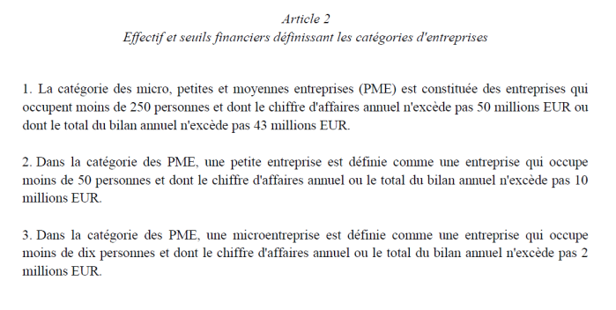
 | Lien vers le téléservice | Mon Espace Aides Normandie

 | Pour toute question vous pouvez vous adresser à pole.biomasse@normandie.fr

 | Raison sociale de la structure porteuse du projet
 | Taille de l'entreprise au sens communautaire |  | Petite Entreprise | Sélectionner dans la liste déroulante
 | Commune de localisation du projet
 | Adresse postale de la structure porteuse du projet
 | Personne à contacter prénom NOM e-mail Téléphone
 | prénom NOM du Président de la structure

 | Description du projet
 | Entre 10 et 15 lignes (description du maitre d’ouvrage, présentation du projet, de son dimensionnement, de son approvisionnement, de ses spécificités, etc.)

